Hoja1
 |  | 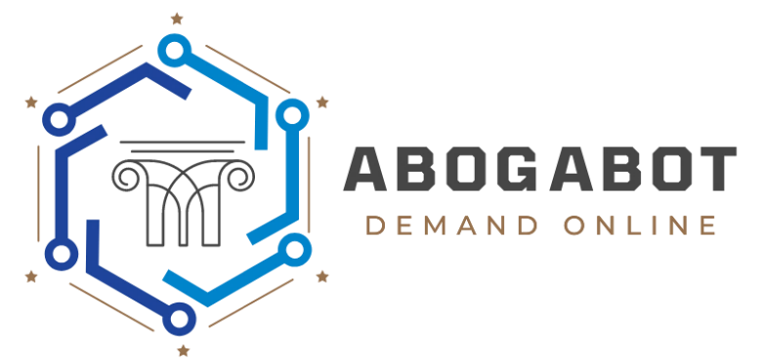

LIDER: IxshelCorona | Versión: 1.2 | Fecha de Actualización: 28/02/2022 | Fecha de Revisión: 01/03/2022

CRITERIOS DE ACEPTACIÓN
N° | Título | Contexto | Evento
1 | Login | El usuario y abogados deberán tener una cuenta en la plataforma para poder accesar. | Al ingresar a la página de Abogabot.
2 | Error al Acceder | En caso de que los datos sean inválidos al ingresar se mandará una alerta por correo y se mostrará en pantalla. | En el momento que el usuario da clic en "Acceder" y los datos son incorrectos.
3 | Recuperación de datos | El usuario tendrá la opción de recuperar usuario y contraseña mediante correo electrónico. | En el momento que el usuario de clic en "Olvidé contraseña" o "Olvidé usuario".
4 | Creación de Demanda | El usuario no podrá enviar la solicitud de la demanda sin antes haber completado todos los campos obligatorios del formulario. | Cuando está por mandar la solicitud de la demanda.
5 | Alta de las demandas | El usuario no podrá dar de alta su demanda en la plataforma sin antes haber hecho el pago de la demanda. | En el momento que el usuario completa el registro del formulario, se envía el presupuesto para realizar el pago.
6 | Pagos | Se aceptarán pagos con tarjetas de crédito, tarjetas de débito, pagos en Oxxo y transferencias bancarias. | Cuando la demanda haya sido llenada correctamente y el abogado haya mandado el monto a pagar.
7 | Visualización de demandas | El usuario podrá ver todas las actualizaciones que realice el abogado. | Cuando el usuario seleccione la opción de "Visualizar Demandas".
8 | Contatar Abogado | El usuario podrá contactar al abogado, únicamente cuando ya haya sido tomada la demanda por el abogado correspondiente. | Cuando la demanda ya esté dada de alta y el pago haya sido confirmado, se enviarán detalles para que pueda contactar al abogado correspondiente.

